guide
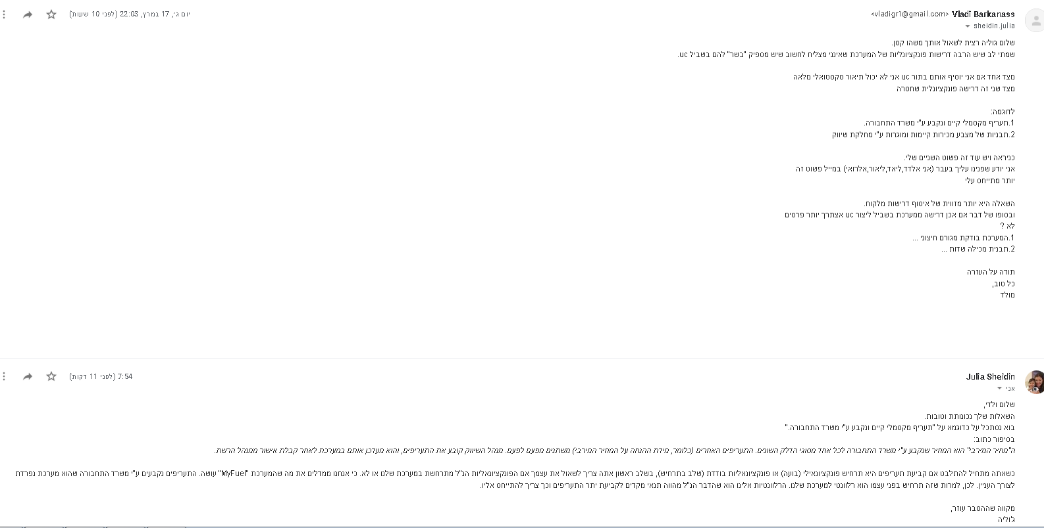
//vlad
עמ' אקסל זה נועד להסביר איך לרשום כך שהיה קל לאחד הכל לvpp אחד
תמונה של הטבלה שנמלאה |  | uc-name
 |  | זיהוי | #num
 |  | actor | _ | נוסע ..
 |  | pre-condtion | _ | ....
 |  | תרחיש ראשי | 1
 |  |  | 2
 |  |  | 3
 |  |  | 4
 |  |  | 5
 |  |  | 6
 |  |  | 7
 |  |  | 8
 |  |  | 9
 |  |  | 10
 |  |  | 11
 |  |  | 12
 |  |  | 13
 |  |  | 14

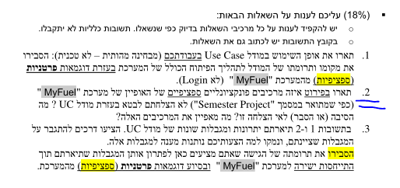
 |  | הסתעפות inc/exted here | 3 | ....

 | דוגמה לחוצץ

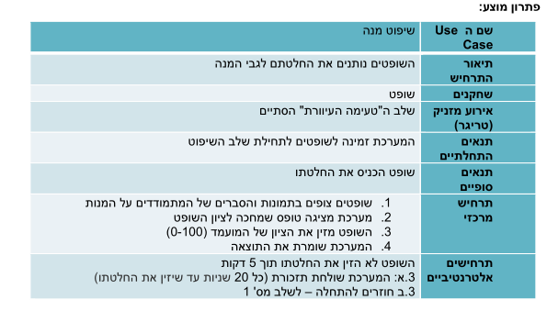

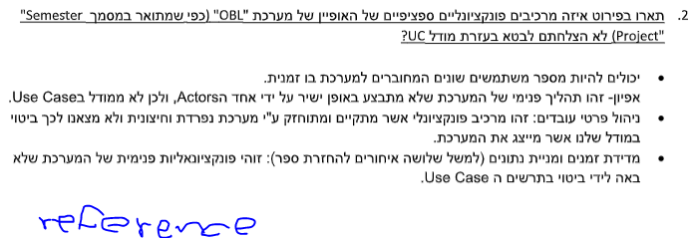

דוגמאות לתיאור טקסטואלי שונים

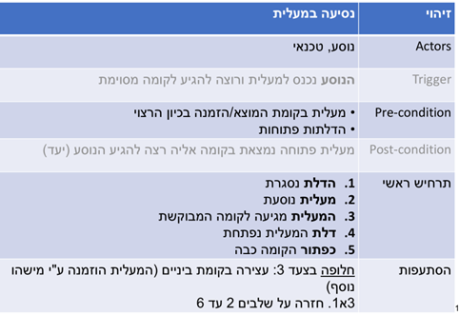
 |  |  |  | כדי לרשום כמו בן אדם בעיברית : סמנו את כל sheet ולחצו על כפתורים
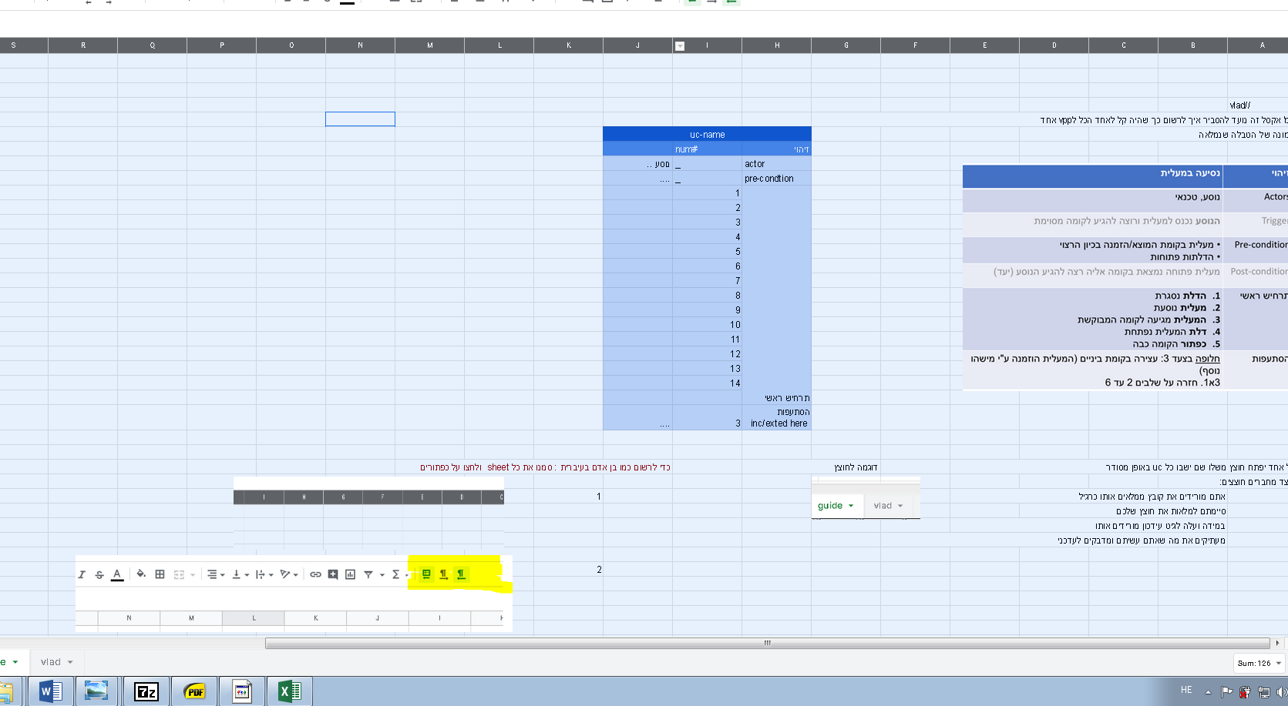
 |  |  |  | שלב | 1
the system request to enter cars details
the user chooses the cars he wants in the program

 |  |  |  | שלב | 2

diagram
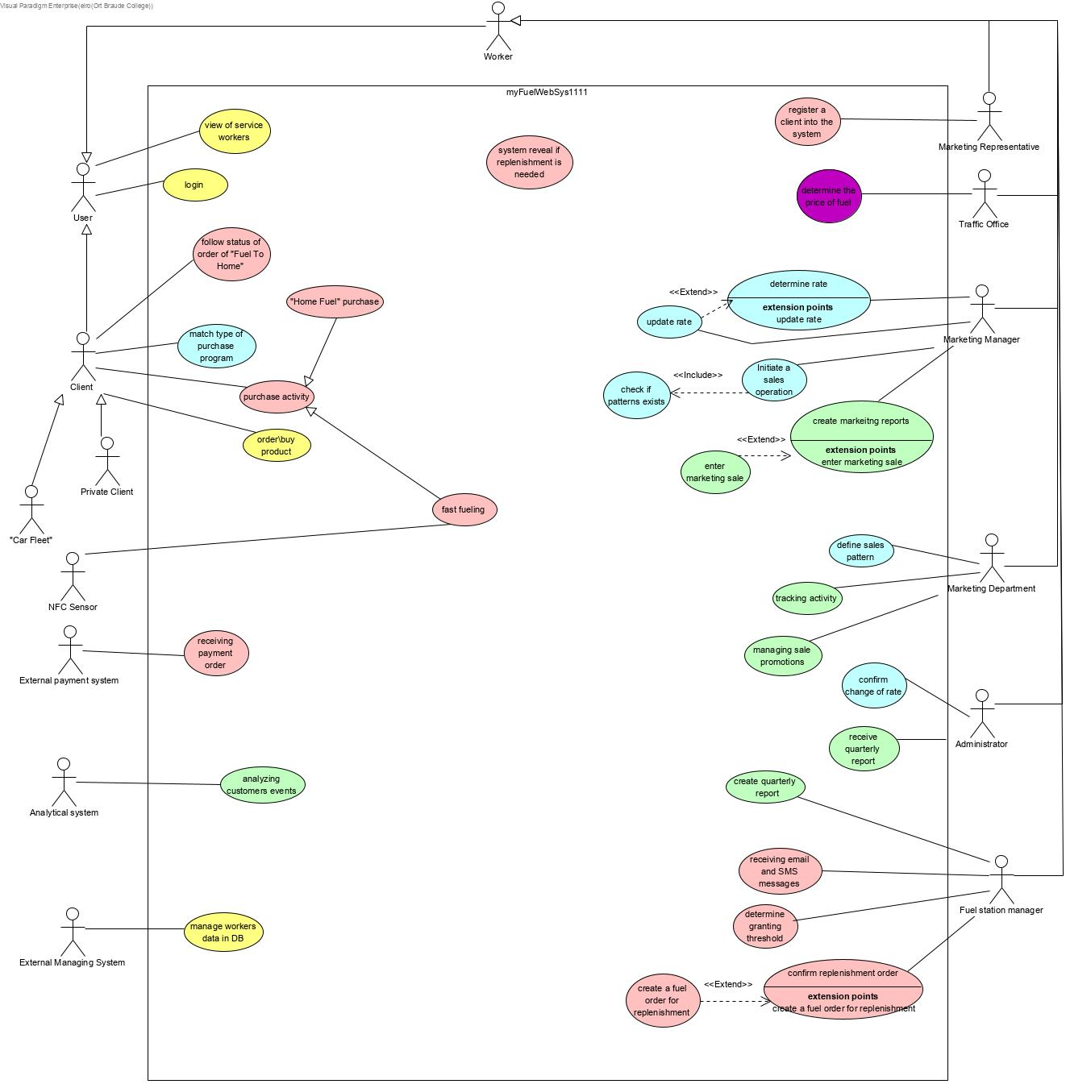
ולד | כחול
אלדד | אדום
ליאד | ירוק
ליאור | צהוב

elro acceptance test
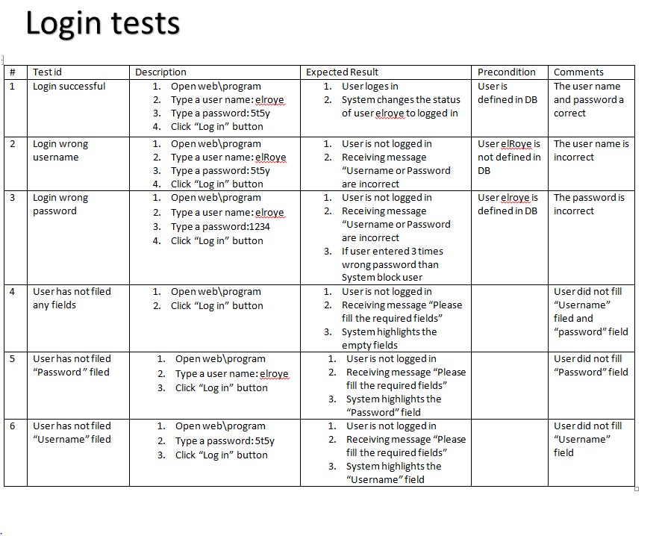
 | tests | on | fast fuel

# | Test id | Description | Expected Result | Pre-Condition | Comments
1 | fast fuel operation successful | 1. go infront the reciver sensor near the pump 2. use an NFC sensor witch has the following data: 2.a. NFC id = 223344 2.b NFC type fuel = 95 | 1.the pumps works and the car gets fuel 2.the system shows the client his rate by his current business conditions 3.system refules the car 4.system saves the purchase info after finishing refuling 5.the system recalculate current fuel capacity in storage | 1.the NFC id belong to a client that is registered to the system 2.the NFC fuel type is recognized in the system 3. there is enough fuel in the required fuel type in the pump | the NFC id and type are correct
2 | operation, wrong id | 1. go infront the reciver sensor near the pump 2. use an NFC sensor witch has the following data: 2.a. NFC id = 111111 2.b NFC type fuel = 95 | 1.the operation will stop and the car wont get refuled 2.the system will print: "no such client exists, please register to the system via marketing representative" | 1. the NFC id does not belong to any client in the DB 2.the NFC fuel type is recognized in the system | the NFC id is not recognizable
3 | operation, wrong type | 1. go infront the reciver sensor near the pump 2. use an NFC sensor witch has the following data: 2.a. NFC id = 223344 2.b NFC type fuel = 1 | 1.the operation will stop and the car wont get refuled 2.the system will print: "no such fuel type exists in this fuel station" | 1.the NFC id belong to a client that is registered to the system 2.the NFC fuel type is not recognized in the system | the NFC type is not recognized
4 | operation, no NFC | 1. go infront the reciver sensor near the pump | 1.the operation will stop and the car wont get refuled | 1. the car does not have NFC sensor | operation does not continue without NFC sensor
5 | operation, not enough fuel | 1. go infront the reciver sensor near the pump 2. use an NFC sensor witch has the following data: 2.a. NFC id = 223344 2.b NFC type fuel = 95 | 1.the operation will stop and the car wont get refuled 2.system will print "there is no fuel in this pump with this required type" | 1.the NFC id belong to a client that is registered to the system 2.the NFC fuel type is recognized in the system 3. there is not fuel in the required fuel type in the pump | operation stops becuase there is not enough fuel in the pump

 | tests | on | home feul purchase

# | Test id | Description | Expected Result | Pre-Condition | Comments
1 | home fuel purchase successful | 1. user choose "home fuel purchas" 2.set in field "fuel amount" = 500 3.choose fuel type from the combo box 4.choose shipment method from combo box 5.fill time in the "delivery time" = 8 6.press button "Confrim Purchase" | 1.system saves the purchase info after finishing refuling 2.the system recalculate current fuel capacity in storage 3.system prints "purchase approved" | 1. user is logged into the system 2. there is enough fuel type | client fills a purchase request in the correct way and the system create such order
2 | home fuel purchase wrong fuel amount | 1. user choose "home fuel purchas" 2.set in field "fuel amount" = -5 3.choose fuel type from the combo box 4.choose shipment method from combo box 5.fill time in the "delivery time" = 8 6.press button "Confrim Purchase" | 1.system prints: "amount cant be negative please fill again" 2.system clears the amount field | 1. user is logged into the system 2. there is enough fuel type | client fills a negative amount of fuel
3 | home fuel purchase wrong fuel amount | 1. user choose "home fuel purchas" 2.set in field "fuel amount" = aaa 3.choose fuel type from the combo box 4.choose shipment method from combo box 5.fill time in the "delivery time" = 8 6.press button "Confrim Purchase" | 1.system prints: "amount cant be with charcters please fill again" 2.system clears the amount field | 1. user is logged into the system 2. there is enough fuel type | client fills a negative amount of fuel
4 | home fuel purchase wrong fuel type | 1. user choose "home fuel purchas" 2.set in field "fuel amount" = 500 3.dont choose fuel type from the combo box 4.choose shipment method from combo box 5.fill time in the "delivery time" = 8 6.press button "Confrim Purchase" | 1.system prints: "please select a required fuel type" 2.system highlights the combo box of fuel type | 1. user is logged into the system 2. there is enough fuel type | client does not choose any type of fuel
5 | home fuel purchase wrong shipment | 1. user choose "home fuel purchas" 2.set in field "fuel amount" = 500 3.choose fuel type from the combo box 4.dont choose shipment method from combo box 5.fill time in the "delivery time" = 8 6.press button "Confrim Purchase" | 1.system prints: "please select a shipment method" 2.system highlights the combo box of shipment method | 1. user is logged into the system 2. there is enough fuel type | client does not choose any shipment method
6 | home fuel purchase wrong time | 1. user choose "home fuel purchas" 2.set in field "fuel amount" = 500 3.choose fuel type from the combo box 4.dont choose shipment method from combo box 5.fill time in the "delivery time" = -8 6.press button "Confrim Purchase" | 1.system prints: "time cant be less than 6 hours change time" 2.system clears the field of time | 1. user is logged into the system 2. there is enough fuel type | client entered a time witch the company cant support
7 | home fuel purchase wrong time | 1. user choose "home fuel purchas" 2.set in field "fuel amount" = 500 3.choose fuel type from the combo box 4.choose shipment method from combo box 5.fill time in the "delivery time" = 8 6.press button "Confrim Purchase" | 1.system prints: "we are sorry, we dont have enough fuel with such amount, please fill lower amount" 2.system clears the field of fuel amount | 1. user is logged into the system 2. there is less than 500 lieters of fule in the system | the client required more fuel than there is in the system

elro survey
